关系图
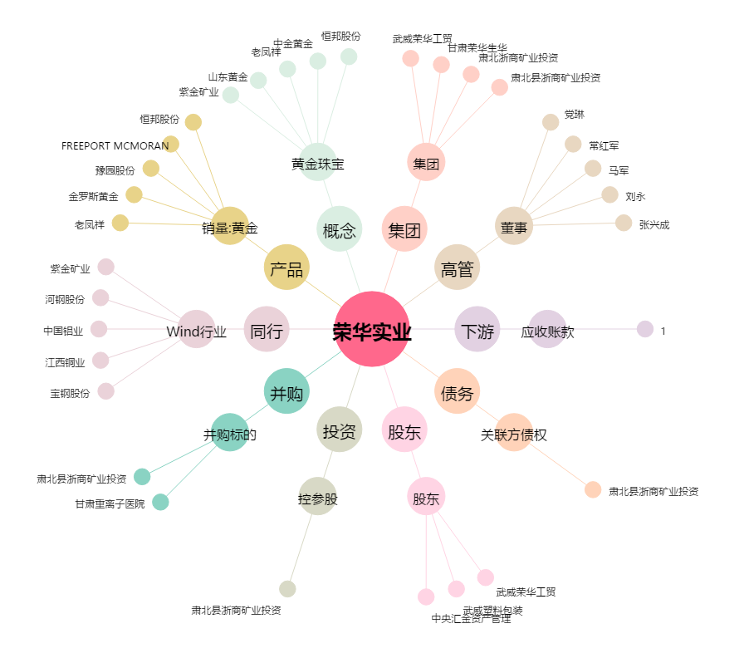
荣华实业[600311.SH] - 关系概览图

